상품제안서
에코라이프 UV차단 어르신 분리형 지팡이 우산 CA719 | 상품코드: F24971

 |  |  |  |  |  |  | 02-412-0044 | www.easy1.co.kr
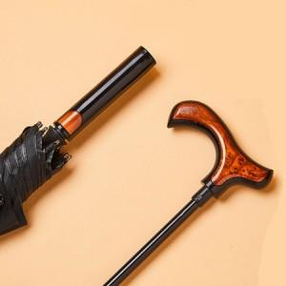

【상세/제작정보】

【인쇄/포장옵션】 | 실크 / OPP(비닐)

【공급단가】 | 수량 | 100~ | 300~ | 500~ | 1,000~ | 3,000~
*VAT별도 | 단가 | 29,180원 | 28,500원 | 28,040원 | 27,360원 | 26,900원

【상품 URL】 | http://www.easy1.co.kr/src/goods_detail.php?gdno=24971

